Hoja 1
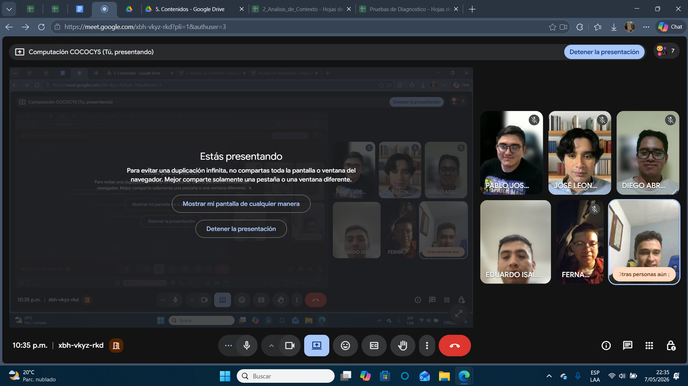
Nombre | Carnet
Diego Abraham Robles Meza | 201901429
José Leonel López Ajvix | 202201211
Pablo Jose Oliva Bonilla | 201700898
Eduardo Isaí Ajsivinac Xico | 201503584
Fernando José Vicente Velásquez | 202111576
Erick Daniel Porón Muñoz | 201712132

